Plissés KB NL
Hoofdmenu
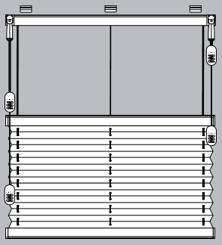
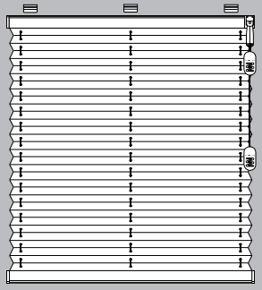
Type systeem (6)
K1B
K2B
Doorsnede profiel
 |  |  |  |  | Bestelformulier Plissés met koordbediening Budget (KB)

Commissie: |  |  | xxxx |  |  |  |  |  |  |  |  | K1B | Wit | Wit
Vestigingsnummer: |  |  | xxxx |  |  |  |  |  |  |  |  | K2B | Creme wit | Grijs
Klant: |  |  | xxxx |  |  |  |  |  |  |  |  |  | Zilver | Zwart
Ordernummer: |  |  | xxxx |  |  |  |  |  |  |  |  |  | Licht bruin
Besteld op d.d.: |  |  | xxxx |  |  |  |  |  |  |  |  |  | Bruin
 |  |  |  |  |  |  |  |  |  |  |  |  | Antraciet

Nr. | Breedte [mm] | Hoogte [mm] | Aantal [stuks] | Stofnr. [zie staal] | Type systeem [K1B/K2B] | Kleur systeem [wit, creme wit, zilver, licht bruin, bruin, antraciet] | Bediening [R/L] | Type bevestiging [A t/m C] | Kleur klemsteun [wit, grijs, zwart] | Zijgeleiding [x] | Opmerkingen
1 | 2 | 3 | 4 | 5 | 6 | 7 | 8 | 9 | 10 | 11 | 12

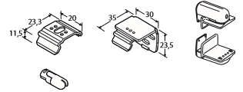
Type bevestiging (9)
A
B
C
Toelichting
1 | Volgnummer van het gemeten venster
2 | Afgewerkte breedte van het gehele systeem
3 | Afgewerkte hoogte gemeten vanaf bovenkant systeem
7 | Kleur systeem: wit, zilver, messing, bruin
10 | Kleur klemsteun (indien gekozen voor type C)

 | Edition November 2011

